Лист1
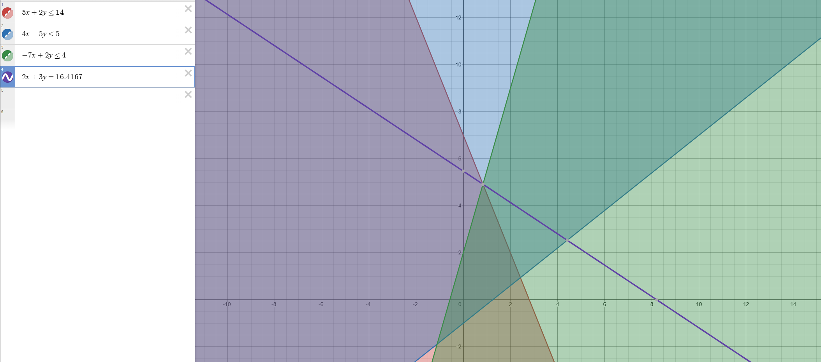
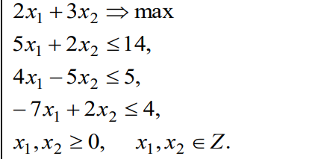
 |  | 2 | 3 | 0 | 0 | 0
C | План | P1 | P2 | P3 | P4 | P5
P3 | 14 | 5 | 2 | 1 | 0 | 0 | 7
P4 | 5 | 4 | -5 | 0 | 1 | 0 | -1
P5 | 4 | -7 | 2 | 0 | 0 | 1 | 2
F(X0) |  | -2 | -3 | 0 | 0 | 0

C | План | P1 | P2 | P3 | P4 | P5
p3 | 10 | 12 | 0 | 1 | 0 | -1 | 0.83333333333
p4 | 15 | -13.5 | 0 | 0 | 1 | 2.5 | -1.1111111111
p2 | 2 | -3.5 | 1 | 0 | 0 | 0.5 | -0.57142857143
F(X0) | 6 | -12.5 | 0 | 0 | 0 | 1.5 |  |  | Max=14

C | План | P1 | P2 | P3 | P4 | P5 |  |  | y | x
p1 | 0.83333333333 | 1 | 0 | 0.083333333333 | 0 | -0.083333333333 |  |  | 4.00 | 1
p4 | 26.25 | 0 | 0 | 1.125 | 1 | 1.375
p2 | 4.9166666667 | 0 | 1 | 0.29166666667 | 0 | 0.20833333333
F(X0) | 16.416666667 | 0 | 0 | 1.0416666667 | 0 | 0.45833333333

C | План | P1 | P2 | P3 | P4 | P5 | P6
p1 | 0.83333333333 | 1 | 0 | 0.083333333333 | 0 | -0.083333333333 | 0 | -10
p4 | 26.25 | 0 | 0 | 1.125 | 1 | 1.375 | 0 | 19.090909091
p2 | 4.9166666667 | 0 | 1 | 0.29166666667 | 0 | 0.20833333333 | 0 | 23.6
p5 | -0.91666666666 | 0 | 0 | -0.29166666667 | 0 | -0.20833333333 | 1
F(X0) | -16.416666667 | 0 | 0 | -1.0416666667 | 0 | -0.45833333333 | 0

C | План | P1 | P2 | P3 | P4 | P5 | P6
p1 | 0.83333333333 | 1 | 0 | 0.083333333333 | 0 | -0.083333333333 | 0
p4 | 26.25 | 0 | 0 | 1.125 | 1 | 1.375 | 0
p2 | 4.9166666667 | 0 | 1 | 0.29166666667 | 0 | 0.20833333333 | 0
p5 | -0.91666666666 | 0 | 0 | -0.29166666667 | 0 | -0.20833333333 | 1
 | -16.416666667 | 0 | 0 | -1.0416666667 | 0 | -0.45833333333 | 0
θ |  | - | - | 3.5714285714 | - | 2.2 | -

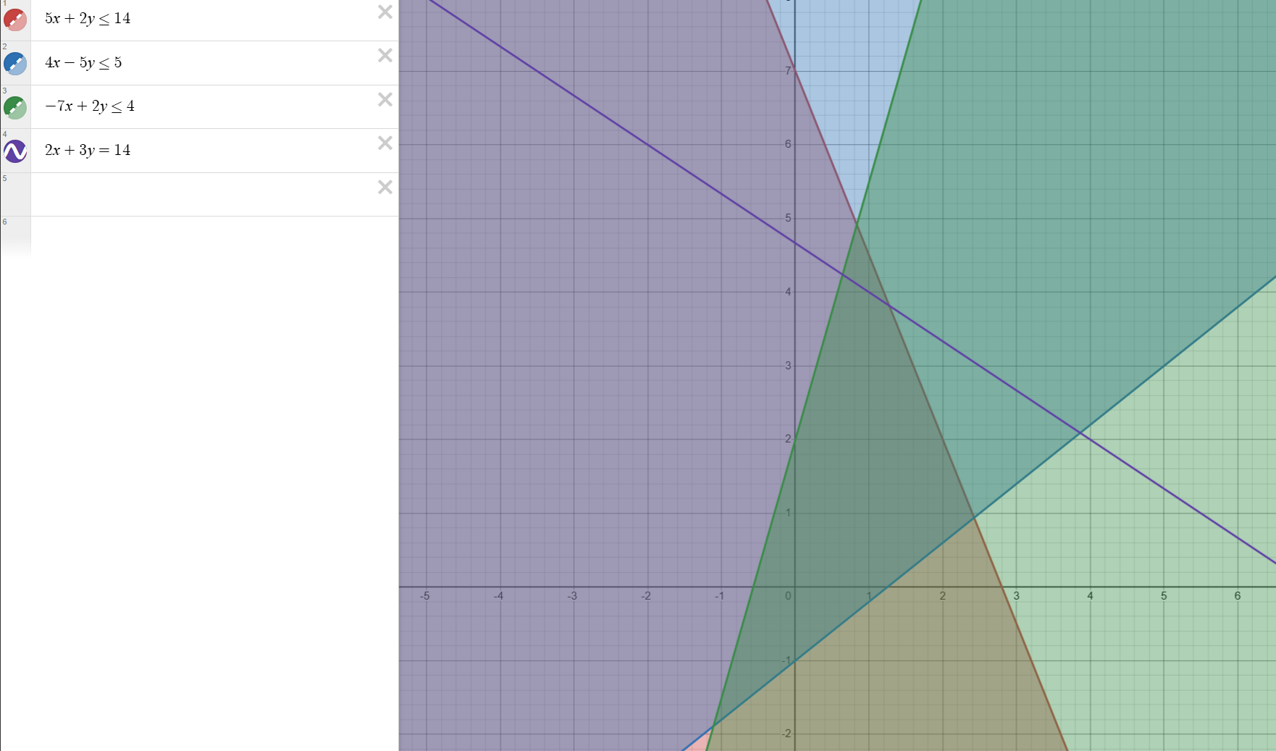
C | План | P1 | P2 | P3 | P4 | P5 | P6
p1 | 3.71 | 1.00 | 0.00 | 0.14 | 0.00 | 0.00 | -0.14
p4 | 9.57 | 0.00 | 0.00 | -0.29 | 1.00 | 0.00 | 4.29
p2 | 3.00 | 0.00 | 1.00 | 0.00 | 0.00 | 0.00 | 1.00
p5 | 4.4 | 0 | 0 | 1.4 | 0 | 1 | -4.8
F(X0) | -14.4 | 0 | 0 | -0.4 | 0 | 0 | -2.2

C | План | P1 | P2 | P3 | P4 | P5 | P6 | P7
p1 | 3.71 | 1.00 | 0.00 | 0.14 | 0.00 | 0.00 | -0.14 | 0
p4 | 9.57 | 0.00 | 0.00 | -0.29 | 1.00 | 0.00 | 4.29 | 0
p2 | 3.00 | 0.00 | 1.00 | 0.00 | 0.00 | 0.00 | 1.00 | 0
p5 | 4.40 | 0.00 | 0.00 | 1.40 | 0.00 | 1.00 | -4.80 | 0
p7 | -0.2 | 0 | 0 | -0.2 | 0 | 0 | -0.6 | 1
F(X0) | -14.40 | 0.00 | 0.00 | -0.40 | 0.00 | 0.00 | -2.20 | 0

C | План | P1 | P2 | P3 | P4 | P5 | P6 | P7
p1 | 3.5714285714 | 1 | 0 | 0 | 0 | 0 | -0.57142857143 | 0.71428571429
p4 | 9.8571428571 | 0 | 0 | 0 | 1 | 0 | 5.1428571429 | -1.4285714286
p2 | 3 | 0 | 1 | 0 | 0 | 0 | 1 | 0
p5 | 3 | 0 | 0 | 0 | 0 | 1 | -9 | 7
p7 | 1 | 0 | 0 | 1 | 0 | 0 | 3 | -5
 | -14 | 0 | 0 | 0 | 0 | 0 | -1 | -2

